关系图
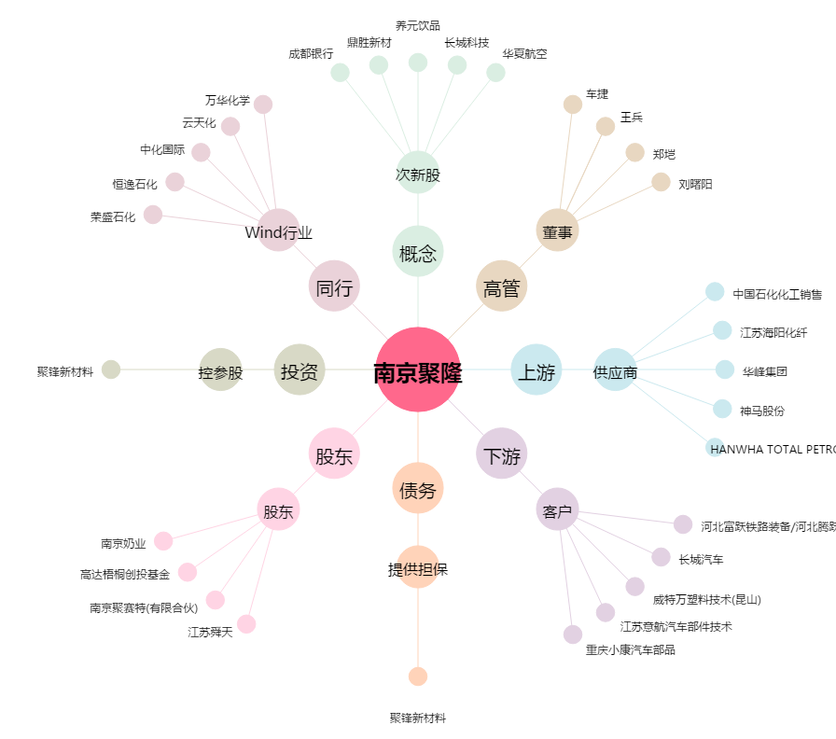
南京聚隆[300644.SZ] - 关系概览图

